bug reports
1 | summary: | см video: Вход в приложение без добавленного договора | Версия 1.1.3 баг не устранен
 | Вход в приложение без добавленного договора
 | environment:
 | Android studio Simulator Android 15.0 uleFone Android 7.0
 | steps-to-reproduce
 | 1. Перейти на экран "Договоры" 1. Нажать на кнопку ":" (троеточие) напротив "Договор №" 2. В сплывающем окне нажать на кнопку "Отсоединить" 3. Свернуть приложение 4. Закрыть приложение из менеджера задач 5. Открыть приложение "SamaraLan" 6. На экране "Присоединение договора" нажать на кнопку "Возврат"
 | expected-result:
 | Появится всплывающее окно, предупреждающее о необходимости ввести номер договора и пароль, а в случае затруднения обратиться в техподдержку (номер телефона, кнопка "Чат техподдержки"
 | actual-result:
 | Приложение переходит на страницу загрузки с логотипом
2 | summary: | см video: multi-contract 1 | Версия 1.1.3 баг не устранен
 | Сброс "Много-договорного режима" при перезагрузке приложения
 | environment:
 | Android studio Simulator Android 15.0 uleFone Android 7.0
 | steps-to-reproduce
 | 1. Открыть приложение 2. Добавить 2 договора на экране "Договоры" 3. Перейти на экран "Главная" 4. Открыть настройки приложения 5. Активировать режим "Много-договорной режим" 6. Перейти на экран "Главная" 7. Убедиться, что приложения перешло в режим "Много-договорной режим" 8. Закрыть приложение 9. Открыть приложение
 | expected-result:
 | Приложение откроется в режиме "Много-договорной режим"
 | actual-result:
 | Приложение сбрасывает активированный режим "Много-договорной режим"
3 | summary: |  | Версия 1.1.3 баг не устранен
 | Синхронизацией данных на разный устройствах
 | environment:
 | Android studio Simulator Android 15.0 uleFone Android 7.0
 | steps-to-reproduce
 | 1. Залогиниться на первом телефоне с помощью номера телефона (89178259250) 2. Нажать на иконку "Настройки" 3. Нажать на кнопку "Персональные данные" 4. В поле "Имя" ввести "test" 5. Нажать сохранить. 6. Выйти из приложения. 7. Зайти в приложение и перейти выполнить пункты 2 и 3. 8. Проверить, что в поле "Имя" сохранились данные. 9. Используя другой мобильный телефон зайти в приложение. 10. Пройти аутентификацию по номеру телефону указанному в п. 1. 11. Повторить п. 2 и п. 3 на 2ом устройстве. 12. Повторить п. 8.
 | expected-result:
 | В поле "Имя" будет отображаться имя "test"
 | actual-result:
 | Поля пустые
4 | summary: | см video: Проверка валидации строки ввода Email | Версия 1.1.3 баг не устранен
 | Проверка валидации строки ввода Email в окне "Настройка профиля"
 | environment:
 | Android studio Simulator Android 15.0 uleFone Android 7.0
 | steps-to-reproduce
 | 1. Зайти в приложение 2. Перейти в "Настройки" 3. Перейти в "Персональные данные" 4. В поле Email ввести "test@1.r dsfwer "
 | expected-result:
 | Появится сообщение о некорректном вводе Email
 | actual-result:
 | Приложение сохранит некорректный Email
5 | summary: | см video: Удаление токенов в горизонтальном режиме | Версия 1.1.3 баг не устранен
 | Удаление токенов в горизонтальном режиме
 | environment:
 | Android studio Simulator Android 15.0 1280х720 uleFone Android 7.0
 | steps-to-reproduce
 | 1. Перевести телефон в режим горизонтального отображения 2. Зайти в приложение 3. Перейти в "Настройки" 4. Нажать на кнопку "Удаление токенов" 5. Нажать на кнопку "Продолжить"
 | expected-result:
 | Приложение производит сброс настроек и возвращает пользователя на страницу "Аутентификация"
 | actual-result:
 | Диалоговое окно невозможно прокрутить вниз
6 | summary: | 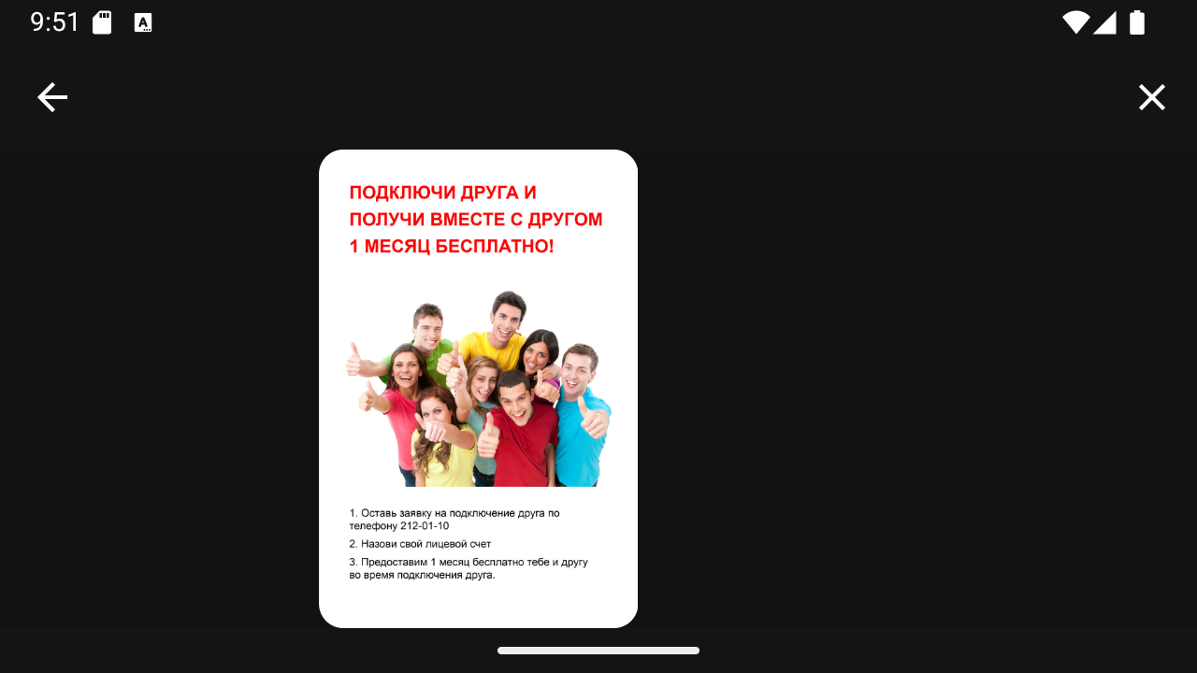 | Версия 1.1.3 баг не устранен
 | Отображение информационной ленты в горизонтальном отображении
 | environment:
 | Android studio Simulator Android 15.0 1280х720 uleFone Android 7.0
 | steps-to-reproduce
 | 1. Перевести телефон в режим горизонтального отображения 2. Зайти в приложение 3. Нажать на иконку "Приведи друга"
 | expected-result:
 | Отображение листовки строго по центру экрана
 | actual-result:
 | Отображение листовки смещенно влево
7 | summary: | см video: bug pay off on bug pay other | Версия 1.1.3 баг не устранен
 | Обновление счета после пополнения происходит не автоматически
 | environment:
 | Android studio Simulator Android 15.0 uleFone Android 7.0
 | steps-to-reproduce
 | 1. Зайти в приложение 2. Пополнить счет с помощью "Оплата через СБП" на 20 руб. 3. Перейти на экран "Главная" 4. Проверить счет
 | expected-result:
 | Счет должен измениться 20р.
 | actual-result:
 | Отображение счета не обновляется до момента перезагрузки приложения.
8 | summary: | см video: return contracts | Версия 1.1.3 баг не устранен
 | Ошибка отображения активного экрана при возврате с экрана "Договоры"
 | environment:
 | Android studio Simulator Android 15.0 uleFone Android 7.0
 | steps-to-reproduce
 | 1. Зайти в приложение 2. Нажать на кнопку "Прочее" 3. Нажать на кнопку "Подключенные договоры" 4. Нажать на кнопку "<-"
 | expected-result:
 | Пользователь перейдет на экран "Прочее"
 | actual-result:
 | Приложение загружается повторно, отображая экран "Главная", но активна кнопка "Прочее"
9 | summary: | 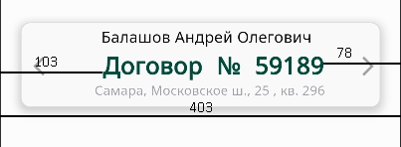 | Версия 1.1.3 баг не устранен
 | Проблемы UI
 | environment:
 | Android studio Simulator Android 15.0 uleFone Android 7.0
 | steps-to-reproduce
 | 1. Зайти в приложение
 | expected-result:
 | Вкладка договоры на экране "Главная" имеет ошибку в центровке текста
 | actual-result:
 | Не выполняется требование к приложению по UI

